信用交易
融资融券市场交易数据统计(2025-04-09)

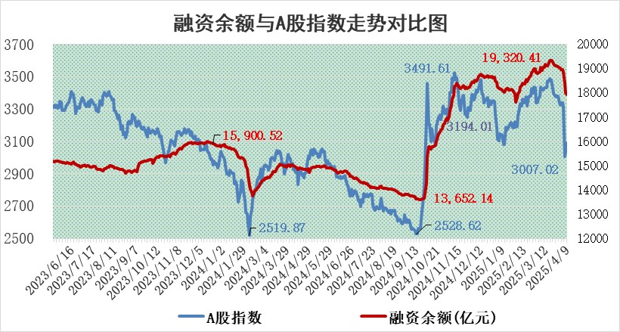
标的证券 | 融资融券余额（亿元） | 融资余额（亿元） | 融券余额（亿元） | 融资买入额（亿元） | 融资融券规模变化（亿元） | 融资余额增幅(‰) | 融券余额增幅(%)
统计数据 | 18,102.04 | 17,944.68 | 106.48 | 1,427.09 | -57.00 | -3.24 | 1.15

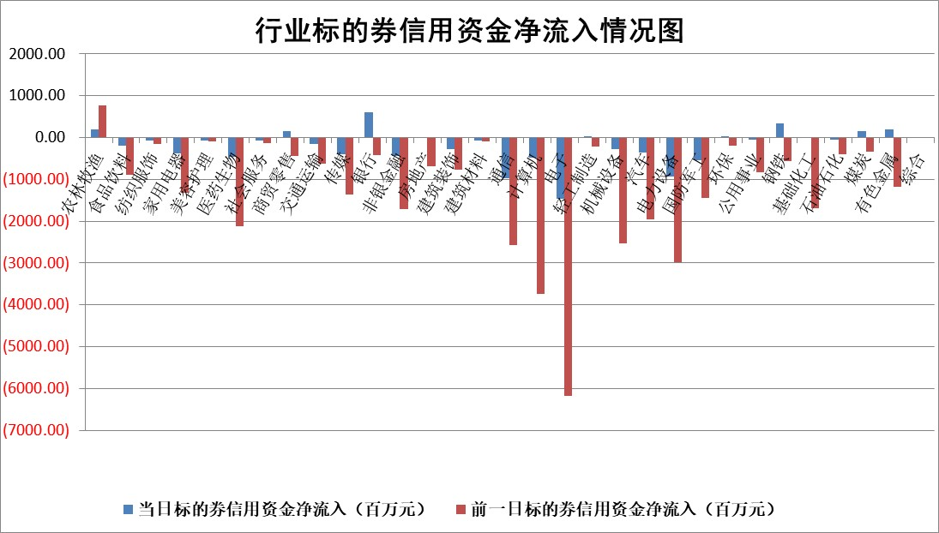

标的基金代码 | 标的基金简称 | 融资余额/市值(%) | 融资余额增幅(%) | 融资买入额/成交金额(%) | （融资余额净增额-融券余额净增额）/市值(‱) | 融券余额降幅(%) | ABS[（融资余额净增额-融券余额净增额）/市值净增额-1](%)
159902 | 华夏中小板ETF | 0.00 | 0.00 | 0.00 | 0.00 | 0.00 | 100.00
159915 | 易方达创业板ETF | 3.30 | 2.09 | 2037718.44 | 6.76 | 6.63 | 97.03
159919 | 嘉实沪深300ETF | 0.75 | -0.52 | 1.81 | -0.34 | 6.90 | 100.27
159920 | 华夏恒生ETF | 37.23 | -0.09 | 52.32 | -3.39 | 0.00 | 217.88
159922 | 嘉实中证500ETF | 0.61 | -5.67 | 7.49 | -1.88 | 11.14 | 100.82
159925 | 南方沪深300ETF | 0.52 | -0.32 | 0.11 | -0.17 | -0.90 | 100.31
159928 | 消费ETF | 2.58 | 12.46 | 8.08 | 28.48 | -12.71 | 95.46
159934 | 易方达黄金ETF | 36.15 | -0.13 | 2.97 | -4.61 | 0.00 | 101.34
159939 | 全指信息技术ETF | 1.16 | -3.82 | 14.06 | -2.25 | 86.94 | 100.57
159940 | 全指金融地产ETF | 0.35 | 1.02 | 0.00 | 0.36 | 0.00 | 96.11
159995 | 半导体芯片ETF | 2.87 | -4.47 | 316.20 | -13.69 | -3.11 | 105.11
159997 | 天弘中证电子ETF | 2.58 | -5.32 | 2.31 | -14.53 | -3.78 | 106.44
159998 | 天弘中证计算机主题ETF | 0.89 | -0.97 | 0.10 | -1.62 | -4.03 | 100.39
510050 | 华夏上证50ETF | 2.23 | -0.93 | 253.19 | -0.53 | 39.06 | 100.34
510180 | 华安上证180ETF | 0.42 | -1.45 | 1.62 | -0.76 | -22.40 | 100.49
510880 | 华泰柏瑞红利ETF | 0.85 | -3.40 | 3.49 | -3.06 | -32.43 | 102.70
510900 | 易方达恒生H股ETF | 40.73 | -0.03 | 16.09 | -1.31 | 0.00 | 100.60
511010 | 5年期国债ETF | 2.26 | -6.43 | 0.04 | -15.52 | 0.00 | 370.43
511380 | 可转债及可交换债券ETF | 2.49 | -6.85 | 109.89 | -18.31 | 0.00 | 62.93
512000 | 全指证券ETF | 6.85 | 0.22 | 16.77 | 5.91 | 27.65 | 76.67
512010 | 沪深300医药卫生ETF | 5.73 | 1.69 | 143.84 | 12.07 | 18.54 | 82.10
512070 | 沪深300非银ETF | 3.43 | -1.34 | 218.16 | -4.68 | -1.42 | 103.16
512400 | 南方中证申万有色金属ETF | 1.95 | -12.07 | 0.55 | -26.21 | 4.22 | 132.56
512580 | 广发中证环保产业ETF | 0.98 | 6.02 | 0.14 | 5.54 | 0.00 | 117.05
512660 | 国泰中证军工ETF | 2.60 | 2.24 | 16.55 | 4.29 | -17.52 | 99.34
512800 | 华宝中证银行ETF | 5.86 | 6.32 | 3.51 | 32.03 | -11.73 | 120.36
512980 | 广发中证传媒ETF | 1.63 | 0.75 | 122.18 | -3.05 | -33.06 | 100.67
515030 | 华夏中证新能源汽车ETF | 2.11 | 3.14 | 6.70 | 5.38 | -9.62 | 95.69
515050 | 华夏中证5G通信主题ETF | 2.02 | 2.77 | 6.47 | 4.64 | -18.69 | 98.15
515070 | 华夏中证人工智能ETF | 3.23 | -4.95 | 6.47 | -16.83 | 0.00 | 108.07
标的股票比较指标 |  | 融资余额/流通A股市值(%) | 融资余额增幅(%) | 融资买入额/成交金额(%) | （融资余额净增额-融券余额净增额）/流通A股市值(‱) | 融券余额降幅(%) | ABS[（融资余额净增额-融券余额净增额）/流通A股市值净增额-1](%)
前十名标的个股 |  | 鹏都农牧 | 清研环境 | 双元科技 | 山东海化 | 湘油泵 | 兆威机电
 |  | 东旭光电 | 山东海化 | 英集芯 | 群兴玩具 | 飞龙股份 | 星帅尔
 |  | 威创股份 | 美农生物 | 开勒股份 | 丰茂股份 | 四方达 | 维康药业
 |  | 海印股份 | 盐津铺子 | 友车科技 | 华西能源 | 众源新材 | 香农芯创
 |  | 广汇汽车 | 卫星化学 | 天保基建 | 清研环境 | 常熟汽饰 | 双良节能
 |  | 首航高科 | 杭钢股份 | 世联行 | 恒勃股份 | 华昌达 | 联创电子
 |  | 超华科技 | 群兴玩具 | 怡亚通 | 万马股份 | 上海艾录 | 丰乐种业
 |  | 联络互动 | 品渥食品 | 信濠光电 | 美农生物 | 中新赛克 | 黑猫股份
 |  | 爱康科技 | 聚光科技 | 群兴玩具 | 杭钢股份 | 海马汽车 | 安旭生物
 |  | 长江健康 | 天保基建 | 高华科技 | 贝因美 | 鑫科材料 | 恩捷股份
后十名标的个股 |  | 联创股份 | 伯特利 | 中航产融 | 华铁应急 | 航天工程 | 可孚医疗
 |  | 香雪制药 | 华铁应急 | 玉龙股份 | 矩阵股份 | 思维列控 | 西典新能
 |  | 华闻集团 | 金鹰重工 | 北自科技 | 信宇人 | 三维通信 | 诺思格
 |  | 东方集团 | 红宝丽 | 欧菲光 | 东土科技 | 中光学 | 台华新材
 |  | 中青宝 | 锦江航运 | 致尚科技 | 舜禹股份 | 爱乐达 | 汇金科技
 |  | 晨鸣纸业 | 翱捷科技 | 迅捷兴 | 东山精密 | 明阳电路 | TCL中环
 |  | 中航电测 | 川网传媒 | 概伦电子 | 红宝丽 | 贵州轮胎 | 博威合金
 |  | 海通证券 | 舜禹股份 | 联创股份 | 热威股份 | 佛山照明 | 金力永磁
 |  | 普利制药 | 襄阳轴承 | 香雪制药 | 广大特材 | 国恩股份 | 采纳股份
 |  | 世纪华通 | 凯美特气 | 华闻集团 | 采纳股份 | 家家悦 | 广东鸿图
说明：1.以上普通交易数据和信用交易数据皆以交易日收盘后数据为基准；2.上述标的证券总数据只计算标的证券市场总数据，不包括从标的证券中调出去标的证券数据，所以与交易所公布的总值略有不同； 3.上述行业采用申万一级行业分类；4.以上标的基金和标的个股中比较的6个指标值中：前5个（从左至右）为正向指标，值越大排名越靠前；第6个为逆向指标，值越小，排名越靠前；5.第6个指标中ABS[]表示求绝对值，其主要用于考量信用资金相对净流入对股价相对净变化的贡献程度；6.数据来源：wind，交易所。

 |  |  |  | 证券代码 | 新增融资余额 | 融资买入额 | 融资买入增幅前10
 |  | 1 | 西部建设 | 002302 | 80643953 | 177472374 | 41%
 |  | 2 | 天键股份 | 301383 | 27855096 | 56831811 | 39%
 |  | 3 | 井松智能 | 688251 | 7040854 | 13763946 | 27%
 |  | 4 | 国电电力 | 600795 | 116116226 | 151740647 | 23%
 |  | 5 | 华立科技 | 301011 | 9342856 | 31199107 | 23%
 |  | 6 | 捷邦科技 | 301326 | 9066090 | 22350547 | 22%
 |  | 7 | 海利尔 | 603639 | 19864834 | 35520613 | 20%
 |  | 8 | 华研精机 | 301138 | 7597460 | 13339451 | 16%
 |  | 9 | 鹏辉能源 | 300438 | 83773067 | 304558811 | 16%
 |  | 10 | 建科股份 | 301115 | 7106455 | 29879412 | 15%

